Planilha1
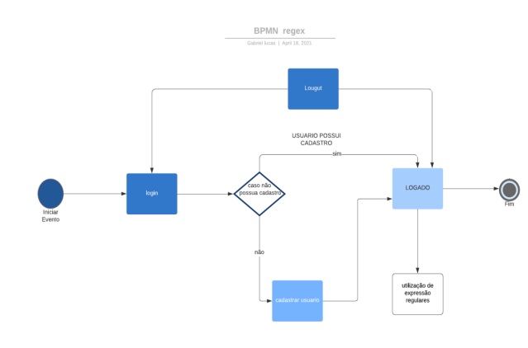
Backlog em épicos com suas prioridades
ID | História | Épicos | Prioridade
#1 | Cadastar úsuario | Cadastrar usuario -área do login | Muito alta
#2 | Logar | Logar - Cadastro criado(login e senha | Muito alta
#3 | Home | DashBoard Menu | Muito alta

#4 | Abrir arquivo arquivo txt | Abrir arquivo arquivo.txt - Regex | Alta
#5 | logout | logout-voltar para login | Alta
#6
#7
#8

 |  |  |  | Sprint Regex
 |  |  |  | Tarefas | seg | ter | qua | qui | sex
 |  |  |  | Cadastrar usuarios | dev/desing/PO | coleta de dados | Divisão de trabalho | verifiação se precisa mais implementação | teste
 |  |  |  | logar | dev/desing/PO | coleta de dados | Criação das primeia tela(Dev gabriel,Desing,PO) |  | teste
 |  |  |  | home | dev/desing/PO | coleta de dados | Criação segunda tela(Dev gabriel,Desing,PO |  | teste

 |  |  |  | Abrir arquivo .txt | dev/desing/PO | coleta de dados | Criação das funções regex(Dev gabriel,Desing,PO | Implementação das funções regex | teste
 |  |  |  | logout | dev/desing/PO | coleta de dados | Criação da função logout para retorar ao menu (Dev gabriel,Desing,PO |  | teste

